Движение_товаров
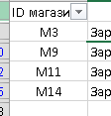
ID операции | Дата | ID магазина | Артикул | Тип операции | Количество упаковок | Цена | 355
945 | 2021-06-03 | M11 | 42 | Поступление | 170 | 90
...

